INFORMASJON
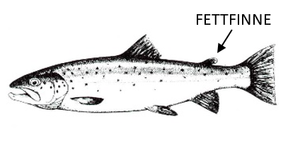
FANGSTJOURNAL
Garnfiske etter ørret i Mjøsa
Ferdig utfylt journal sendes etter endt sesong som vedlegg til e-post:
fminpost@fylkesmannen.no
Fisketurer registreres i arket "GARN".
Opplysninger om ørretene du fanger registreres i arket "FISK".
HUSK!
- Det er like viktig å rapportere garnnetter uten fangst som garnnetter med fangst!
- Det er viktig at antall garnnetter fremkommer ved at ”fra og til”-dato føres når garnene står mer enn én natt. Står garnene kun én natt, føres datoen for utsetting av garn.
- Fyll ut total garnlengde som summen av lengden på alle enkeltgarn for den aktuelle perioden.
- Legg merke til om ørreten er en villfisk eller settefisk. Settefisken har avklipt fettfinne - se figur under.
Alle opplysningene du oppgir vil bli behandlet fortrolig og vil kun bli brukt i forbindelse med overvåking og forvaltning av Mjøsa og dens fiskebestander. Alle som leverer fangstrapport innen 15. januar 2021 vil være med i trekningen av et gavekort hos Skitt Fiske pålydende kr 3500,-! Du deltar i trekningen med ett lodd for hver fisketur du har (korrekt) innrapportert.

